ELŐLAP
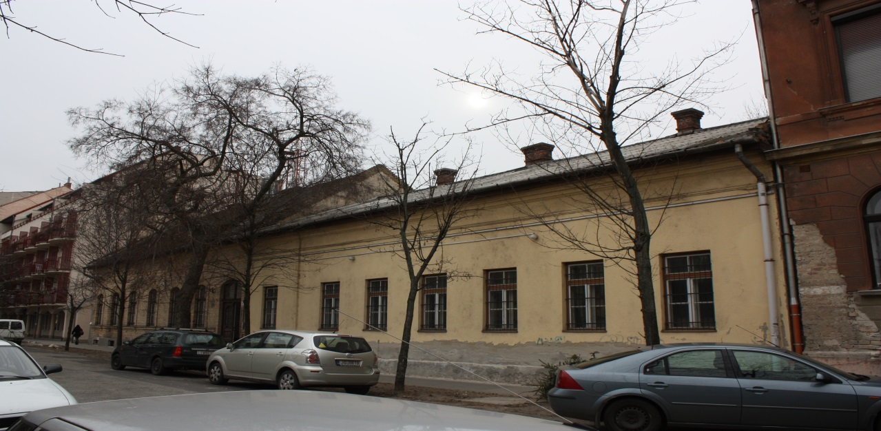

TÉTELES ÁRAZOTT TERVEZŐI KÖLTSÉGVETÉS

KÉSZÜLT A BUDAPEST, X., FÜZÉR UTVA 32. / HRSZ : 39003 / SZÁM ALATT LÉTESÍTENDŐ
BUDAPEST, KŐBÁNYA HELYTÖRTÉNETI GYŰJTEMÉNY TERVEZETT ELHELYEZÉSÉT SZOLGÁLÓ ÉPÜLET
BONTÁSI MUNKÁIHOZ

KÉSZÜLT : | BUDAPEST, 2015. SZEPTEMBER

